Štafety
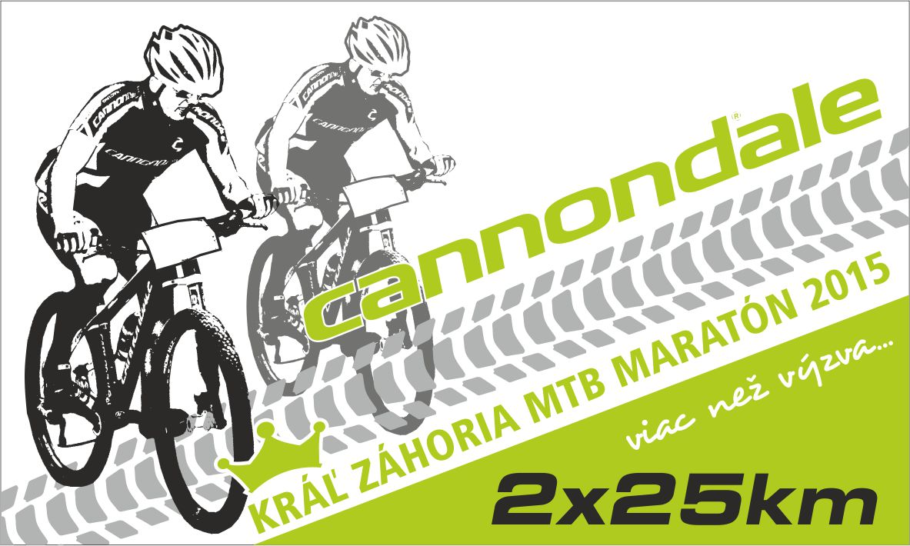
11.4.2015, Štart 11:00 hod. Štartová listina Cannondale Kráľ Záhoria MTB Maratón štafiet (2x25km) 2015 Powered by HERTLSPORT
Poradie | Názov štafety | Štartové číslo | 1. člen štafety (meno+priezvisko) | 1. čas | 2. člen štafety (meno+priezvisko) | 2. čas | Cieľový čas | Kategória | Poradie v kategórii | Štát
1 | Force KCK Zlín team-Symbio + Cannondale | 75 | Fojtík Ondřej | 1:00:41 | Fojtík Jan | 0:57:05 | 1:57:46 | K2 od 51 do 100 rokov | 1 | Česko
2 | PROefekt team Tomáš | 37 | Salák Tomáš | 1:01:27 | Tomáš Višnovský | 0:58:39 | 2:00:06 | K1 do 50 rokov | 1 | Slovensko
3 | Kaktus Bike team Bratislava | 22 | Murárik Ľubomír | 1:04:35 | Škopek Martin | 0:59:40 | 2:04:15 | K1 do 50 rokov | 2 | Slovensko
4 | PROefekt team Monsters | 65 | Fačkovec Matej | 1:01:15 | Filip Sklenárik | 1:03:31 | 2:04:46 | K1 do 50 rokov | 3 | Slovensko
5 | KELLYS BIKE RANCH TEAM | 16 | Žeravík Vojtěch | 1:07:17 | Hartl Karel | 0:59:54 | 2:07:11 | K2 od 51 do 100 rokov | 2 | Česko
6 | Kulhavý Team | 14 | Starý Dominik | 1:02:59 | Jiří Štěpaník | 1:06:04 | 2:09:03 | K1 do 50 rokov | 4 | Česko
7 | PROefekt team Beast | 17 | Hojdík Vladimír | 1:08:49 | Robert Swarzkopf | 1:03:48 | 2:12:37 | K2 od 51 do 100 rokov | 3 | Slovensko
8 | Amenity-Extrem Sport Zlín | 26 | Berková Irena | 1:09:32 | Chalupa Martin | 1:04:21 | 2:13:53 | K4 MIX (muž+žena) bez rozdielu veku | 1 | Česko
9 | Valachbajk Team+ Superior MTB Team | 62 | Frýdl Tomáš | 1:09:13 | Kocián Robert | 1:05:04 | 2:14:17 | K2 od 51 do 100 rokov | 4 | Česko
10 | KAKTUS BIKE TEAM BRATISLAVA | 23 | Straka Michal | 1:06:53 | Belas Martin | 1:08:14 | 2:15:07 | K2 od 51 do 100 rokov | 5 | Slovensko
11 | Ružomberok | 67 | Janosik Milan | 1:08:40 | Hulej Miroslav | 1:07:02 | 2:15:42 | K3 nad 101 rokov | 1 | Slovensko
12 | CK Bradlobike | 10 | Malek Martin | 1:06:18 | Malek Ján | 1:10:15 | 2:16:33 | K2 od 51 do 100 rokov | 6 | Slovensko
13 | PRO efekt-DEMA racing team | 60 | Tomša Juraj | 1:07:00 | Patrik Chromiak | 1:11:06 | 2:18:06 | K1 do 50 rokov | 5 | Slovensko
14 | TRAX-SPORT team Modra | 27 | Stefko Norbert | 1:11:16 | Strezenicky Lukas | 1:07:34 | 2:18:50 | K2 od 51 do 100 rokov | 7 | Slovensko
15 | BRC | 66 | Martiska Jozef | 1:09:25 | Otepra Igor | 1:11:54 | 2:21:19 | K2 od 51 do 100 rokov | 8 | Slovensko
16 | CK Svätý Jur | 55 | Juhásová Zuzana | 1:17:25 | Chrappa Richard | 1:03:58 | 2:21:23 | K4 MIX (muž+žena) bez rozdielu veku | 2 | Slovensko
17 | SVK | 13 | Bajza Martin | 1:11:08 | Papanek Martin | 1:11:54 | 2:23:02 | K2 od 51 do 100 rokov | 9 | Slovensko
18 | K2 od 51do100 Ja-Ty2x25km | 20 | Koňoš Peter | 1:13:02 | Suchár Tomaš | 1:10:04 | 2:23:06 | K2 od 51 do 100 rokov | 10 | Slovensko
19 | CK Svätý Jur | 54 | Juhásová Andrea | 1:13:47 | Krištín Matej | 1:09:51 | 2:23:38 | K4 MIX (muž+žena) bez rozdielu veku | 3 | Slovensko
20 | Kompava H-Triathlon Team | 6 | Haršany Anton | 1:11:22 | Kropáček Radek | 1:12:50 | 2:24:12 | K2 od 51 do 100 rokov | 11 | Slovensko
21 | bikeacademy.sk | 56 | JelínekVladimír | 1:10:38 | Matyáš Marek | 1:14:10 | 2:24:48 | K2 od 51 do 100 rokov | 12 | Slovensko
22 | Kolex Tomáš Mańas | 30 | Žák Marek | 1:12:55 | Jaroslav Čtvrtlík | 1:12:11 | 2:25:06 | K2 od 51 do 100 rokov | 13 | Česko
23 | CZ | 42 | Nemecek Rene | 1:14:03 | Kosik Ivo | 1:11:31 | 2:25:34 | K2 od 51 do 100 rokov | 14 | Cesko
24 | BH Dema racing | 9 | Lekeš Jan | 1:02:58 | Barbora Švrčková | 1:22:51 | 2:25:49 | K4 MIX (muž+žena) bez rozdielu veku | 4 | Česko
25 | Kompava H-Triathlon Team | 3 | Hertl Peter junior | 1:03:27 | Hertl Peter senior | 1:23:03 | 2:26:30 | K3 nad 101 rokov | 2 | Slovensko
26 | Lietavský "STRIELAČI" | 29 | Gašparík Branislav | 1:16:04 | Pavol Židek | 1:12:04 | 2:28:08 | K1 do 50 rokov | 6 | Slovensko
27 | KNAC Ružomberok | 8 | Janko Emil | 1:12:26 | Kandera Ladislav | 1:16:52 | 2:29:18 | K3 nad 101 rokov | 3 | Slovensko
28 | DoubleM | 52 | Baco Matej | 1:15:06 | Matúš Meliš | 1:15:15 | 2:30:21 | K1 do 50 rokov | 7 | Slovensko
29 | SVK | 73 | Tomasek Tomas | 1:10:55 | Zbunak Frantisek | 1:20:49 | 2:31:44 | K2 od 51 do 100 rokov | 15 | Slovensko
30 | KS | 7 | Kočík Miroslav | 1:19:56 | Slosiarik Peter | 1:14:33 | 2:34:29 | K3 nad 101 rokov | 4 | Slovensko
31 | PELL´S - BM Bikers Team | 72 | Cintula Lukáš | 1:05:34 | Stupavský Marián | 1:29:11 | 2:34:45 | K1 do 50 rokov | 8 | Slovensko
32 | Grajcar Bike Team | 43 | Baklík Aleš | 1:19:40 | Helísek Roman | 1:16:35 | 2:36:15 | K2 od 51 do 100 rokov | 16 | Česko
33 | Ck Svätý Jur - Masters | 57 | Chrappa Igor | 1:19:14 | Štefan Juhás | 1:17:31 | 2:36:45 | K3 nad 101 rokov | 5 | Slovensko
34 | SVK | 28 | Podivinsky Richard | 1:13:27 | Taragel Valer | 1:26:42 | 2:40:09 | K2 od 51 do 100 rokov | 17 | Slovensko
35 | Bradlo bike aero | 11 | Nosko Ján | 1:20:25 | Igor Závodný | 1:20:18 | 2:40:43 | K3 nad 101 rokov | 6 | Slovensko
36 | Gamba Team | 2 | Sedláček Gamba | 1:22:40 | Jankto Petr | 1:22:09 | 2:44:49 | K2 od 51 do 100 rokov | 18 | Česko
37 | Kompava H-Triathlon Team | 5 | Schiller Miroslav | 1:21:43 | Valúch Karol | 1:24:07 | 2:45:50 | K3 nad 101 rokov | 7 | Slovensko
38 | Pink Horse Adventure Team | 1 | Koníček Pavel | 1:10:51 | Kopuncová Lucie | 1:35:30 | 2:46:21 | K4 MIX (muž+žena) bez rozdielu veku | 5 | Česko
39 | Pivovar Ferdinand - Orel Bořitov | 46 | Seewald Maroš | 1:25:11 | Brezovsky Stanislav | 1:24:26 | 2:49:37 | K2 od 51 do 100 rokov | 19 | Slovensko
40 | Trenčianske rodinné duo. | 45 | Drhová Zuzana | 1:36:11 | Peter Drha | 1:14:59 | 2:51:10 | K4 MIX (muž+žena) bez rozdielu veku | 6 | Slovensko
41 | Kompava H-Triathlon Team | 32 | Daniel Ivan | 1:25:33 | Ravas Andrej | 1:25:44 | 2:51:17 | K2 od 51 do 100 rokov | 20 | Slovensko
42 | SVK | 18 | Zoruan Roman | 1:23:25 | Rus Lubomir | 1:28:50 | 2:52:15 | K2 od 51 do 100 rokov | 21 | Slovensko
43 | CK Tour de Senky | 39 | Slaby Michal | 1:33:12 | Marek Solcansky | 1:21:17 | 2:54:29 | K2 od 51 do 100 rokov | 22 | Slovensko
44 | (j)Elita Vnorovy | 34 | Slavík Josef | 1:22:30 | Knotek Tomáš | 1:32:18 | 2:54:48 | K1 do 50 rokov | 9 | Česko
45 | Tak Nejak | 36 | Kšiňan Martin | 1:15:52 | Košuth Pavol | 1:40:45 | 2:56:37 | K2 od 51 do 100 rokov | 23 | Slovensko
46 | PP Kyjov | 49 | Filípek Petr | 1:21:52 | Petr Brauner | 1:34:51 | 2:56:43 | K2 od 51 do 100 rokov | 24 | Česko
47 | SVK | 25 | Podolan Lukas | 1:32:47 | Habsuda Martin | 1:24:48 | 2:57:35 | K2 od 51 do 100 rokov | 25 | Slovensko
48 | CK Bikesport Nová Dubnica | 44 | Šišovský Martin | 1:47:11 | Drha Matej | 1:10:30 | 2:57:41 | K1 do 50 rokov | 10 | Slovensko
49 | my dvaja | 61 | Šagát Juraj | 1:16:31 | Ján Cibulka | 1:41:36 | 2:58:07 | K2 od 51 do 100 rokov | 26 | Slovensko
50 | Carco Group | 35 | Hutta Radim | 1:33:34 | Tóbl Pavol | 1:26:15 | 2:59:49 | K2 od 51 do 100 rokov | 27 | Slovensko
51 | Športservis | 50 | Niková Jana | 1:55:52 | Buchtik Jaroslav | 1:07:55 | 3:03:47 | K4 MIX (muž+žena) bez rozdielu veku | 7 | Slovensko
52 | SVK | 12 | Kuzma Branislav | 1:40:34 | Jokes Zdenek | 1:24:20 | 3:04:54 | K2 od 51 do 100 rokov | 28 | Slovensko
53 | bikeacademy.sk | 58 | Lupták Miloš | 1:38:19 | Jozef Rožník | 1:26:57 | 3:05:16 | K2 od 51 do 100 rokov | 29 | Slovensko
54 | CK Tour de Senky | 38 | Somik Luboš | 1:28:45 | Tomas Krutek | 1:38:14 | 3:06:59 | K2 od 51 do 100 rokov | 30 | Slovensko
55 | DT SWISS + FORCE KCK ZLÍN | 59 | Nocar Zdenko | 1:19:19 | Kedrovicova Jaroslava | 1:49:36 | 3:08:55 | K4 MIX (muž+žena) bez rozdielu veku | 8 | Slovensko
56 | In-Life Cycling Team | 69 | Krizan Jozef | 1:49:50 | Rysavy Rastislav | 1:19:09 | 3:08:59 | K3 nad 101 rokov | 8 | Česko
57 | TJ Dynamo DK Mix | 64 | Kulková Eva | 1:51:51 | Karaba Ľubomír | 1:18:08 | 3:09:59 | K4 MIX (muž+žena) bez rozdielu veku | 9 | Slovensko
58 | hrt.servis | 48 | Homola Peter | 1:17:12 | Michal Mosný | 1:53:23 | 3:10:35 | K2 od 51 do 100 rokov | 31 | Slovensko
59 | Kompava H-Triathlon-TT Team | 4 | Janata Boris | 1:57:45 | Soták Martin | 1:12:58 | 3:10:43 | K1 do 50 rokov | 11 | Slovensko
60 | SVK | 24 | Skyta Marek | 1:44:54 | Skyta Peter | 1:27:31 | 3:12:25 | K2 od 51 do 100 rokov | 32 | Slovensko
61 | Mimoni | 70 | Kokošová Jana | 1:49:52 | René Malý | 1:24:30 | 3:14:22 | K4 MIX (muž+žena) bez rozdielu veku | 10 | Slovensko
62 | Pezinok-Trnava | 63 | Riman Peter | 1:38:30 | Rakus Milan | 1:38:26 | 3:16:56 | K3 nad 101 rokov | 9 | Slovensko
63 | Oceloví letci | 68 | Otruba Jan | 1:54:01 | Pinďák Jiří | 1:27:29 | 3:21:30 | K3 nad 101 rokov | 10 | Česko
64 | Ikea team | 51 | Vacula Roman | 1:28:24 | Kubina Roman | 2:02:28 | 3:30:52 | K2 od 51 do 100 rokov | 33 | Slovensko
65 | CrossFit 1049 | 40 | Hric-Kováč Andrej | 1:43:56 | Michal Mravec | 1:47:27 | 3:31:23 | K2 od 51 do 100 rokov | 34 | Slovensko
66 | Maniac Pedals | 15 | Bujáčková Martina | 1:52:36 | Jurček Jaroslav | 1:39:36 | 3:32:12 | K4 MIX (muž+žena) bez rozdielu veku | 11 | CZ SK
67 | Fotóny | 19 | Plavinova Kvetka | 1:56:36 | Cibulka Pavol | 1:38:49 | 3:35:25 | K4 MIX (muž+žena) bez rozdielu veku | 12 | Slovensko
68 | Peter a Lucia | 47 | Žiak Roháčová Lucia | 2:05:43 | Žiak Peter | 1:34:49 | 3:40:32 | K4 MIX (muž+žena) bez rozdielu veku | 13 | Slovensko
69 | Snowca.sk Piešťany | 53 | Štefečková Beňačková Janka | 1:37:29 | Alexander Štefečka | 2:20:22 | 3:57:51 | K4 MIX (muž+žena) bez rozdielu veku | 14 | Slovensko
70 | HERO | 41 | Škultétyová Helena | 2:15:58 | Róbert Horváth | 1:47:59 | 4:03:57 | K4 MIX (muž+žena) bez rozdielu veku | 15 | Slovensko
71 | bikepoint.sk | 71 | Olsiak Marek | 2:15:20 | Kubis Lukas | 1:48:37 | 4:03:57 | K1 do 50 rokov | 12 | Slovensko
72 | Veselí pimprlíci | 21 | Manák Tomáš | 2:05:40 | Peter Kopúnek | 2:04:51 | 4:10:31 | K2 od 51 do 100 rokov | 35 | Slovensko
73 | Fast & Furious | 74 | Krško Ondrej | 1:28:04 | Fitková Eva | 3:05:04 | 4:33:08 | K4 MIX (muž+žena) bez rozdielu veku | 16 | Slovensko
74 | HOTELIERS ( z hotelov hoc` sme rôznych... :) | 31 | Bursik Michal | 1:34:38 | Daniel Kulla | DNF | DNF | K2 od 51 do 100 rokov | DFN | Slovensko
75 | Vnorovy riders | 33 | Knotek Jan | 1:49:14 | Filip Kočiš | DNF | DNF | K1 do 50 rokov | DFN | Česko
 | Výsledky spracoval HERTLSPORT TEAM

